1
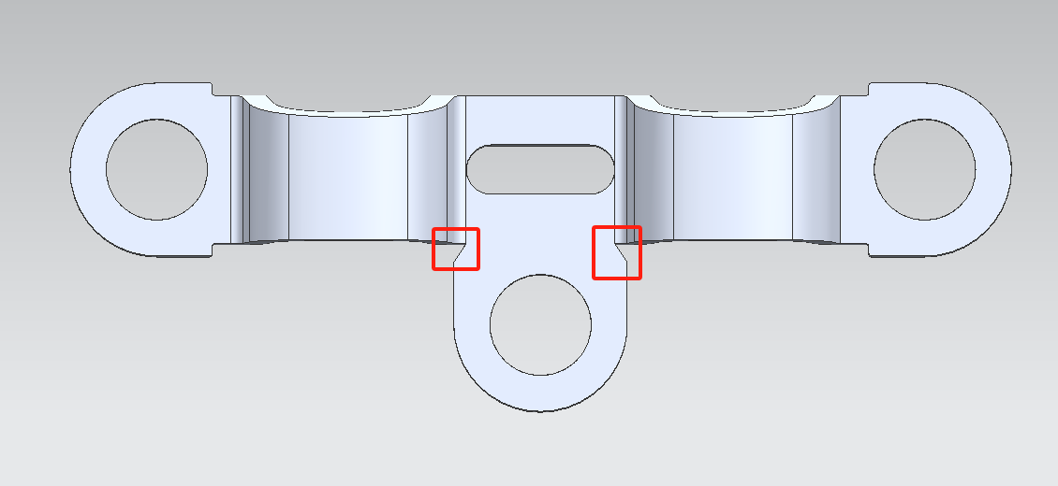
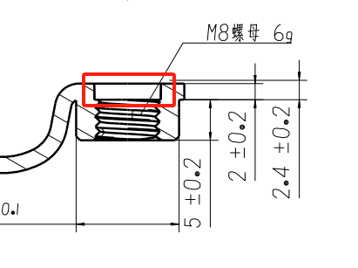

按2D图所示此螺母有焊接螺母否？请确认

缺口优化

孔径公差无

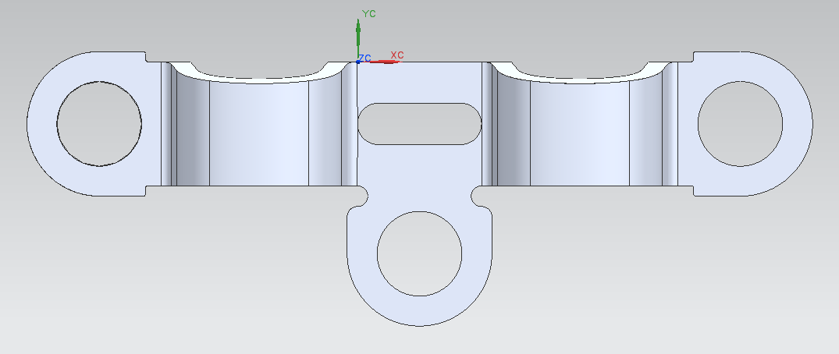

10-11
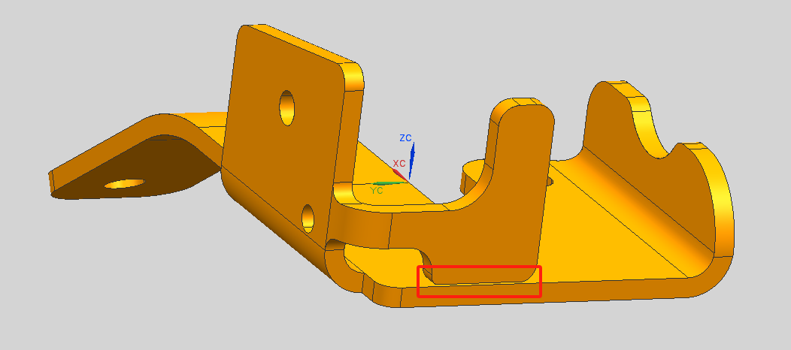

建议制作检具
左右件同

产品留0.5mm的间隙，让翻边可以翻的过去。左右件同

12-13
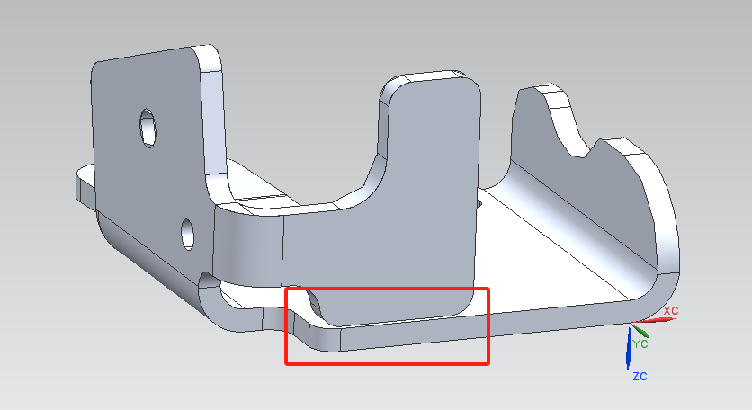
建议制作检具
左右件同

产品留0.5mm的间隙，让翻边可以翻的过去。左右件同

